List1
01)Aktivace Hardwaru
Otevřeme aplikaci

Zjistíme zda máme kartu připojenou

Karty jsou označeny barevnými kosodelníiky
žlutý | = k dispozici je simulovaná karta, můžeme odlaďovat aplikace, měřit ne
zelený | = k dispozici je fyzická karta, můžeme odlaďovat aplikace i měřit
bílý s křížkem | = byla připojena fyzická karta, již není k dispozici

Vždy bychom měli nechat jen fyzickou kartu

Simulace Hardwaru
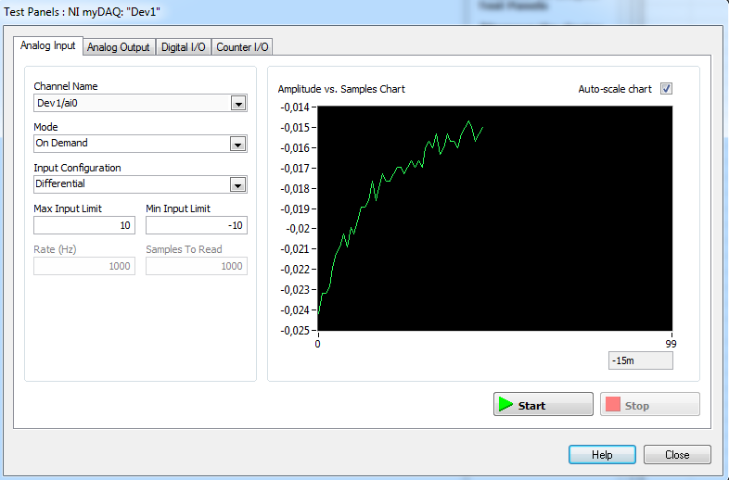

Co to je VCO ? Napětím řízený oscilátor.
K čemu slouží čítač? Čítá kolikrát proběhla nějaká událost.
Co zobrazuje osciloskop? Průběhy připojených elektrických signálů.

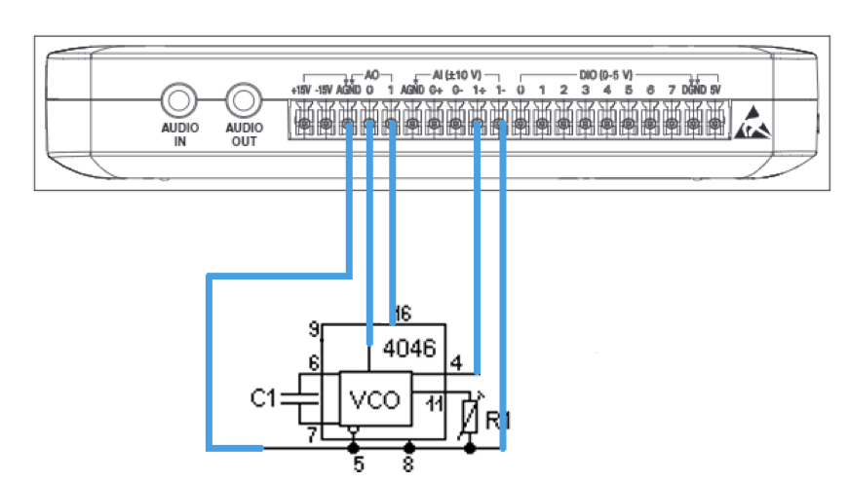
Schéma zapojení:

Přední panel: |  |  |  |  |  | Blokový diagram
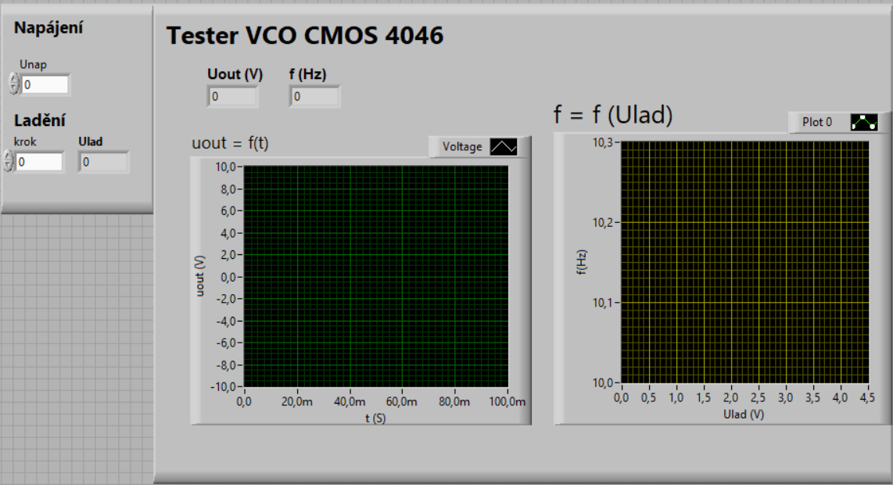
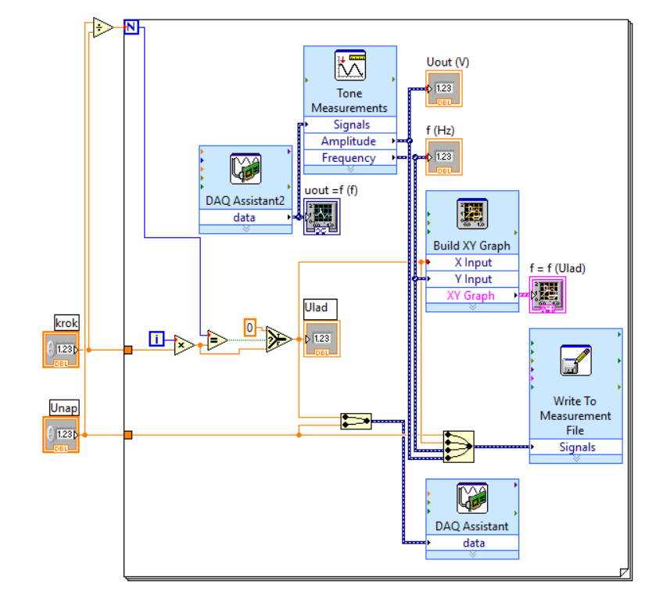

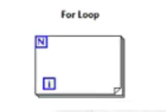
Prvky

 |  |  | Smyčka For - má předem ustálený počet opakování

 | Numeric Indicator - Nastavitelná hodnota |  |  | Výsledná hodnota- Výstupní hodnota

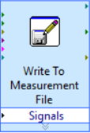

 |  | Zápis do souboru txt |  |  | Zobrazí graf

 |  |  |  |  | ? - podmínka
 |  |  |  |  | T - True (pravda - podmínka platí)
 |  |  |  |  | F - False (nepravda - podmínka neplatí)
 |  | Vykreslí XY graf (sinus) |  |  | (Stejné jak v programování)

 |  | DAQ Assistant slouží k nastavení kanálů a generování signálu a výstupu z měření

